상품제안서
나빌레라 도자문 자개손거울 명함케이스 2종세트 | 상품코드: F29868

 |  |  |  |  |  |  | 02-412-0044 | www.easy1.co.kr
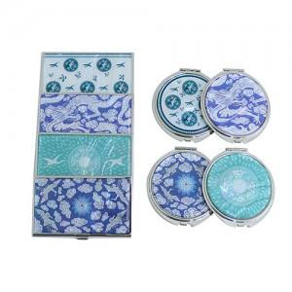

【상세/제작정보】 | "레이저인쇄 100개이상 무료 / 100개미만 50,000원 (VAT별도) 품목당 30,000원(VAT별도) (손거울 20,000원 명함케이스 20,000원) 카톤 당 50개 / 배송비 5,000원(VAT별도)"

【인쇄/포장옵션】 | 레이저 / 포장지포장

【공급단가】 | 수량 | 100~ | 300~ | 500~ | 1,000~ | 3,000~
*VAT별도 | 단가 | 13,200원 | 12,980원 | 12,650원 | 12,430원 | 12,100원

【상품 URL】 | http://www.easy1.co.kr/src/goods_detail.php?gdno=29868

